Bordereau
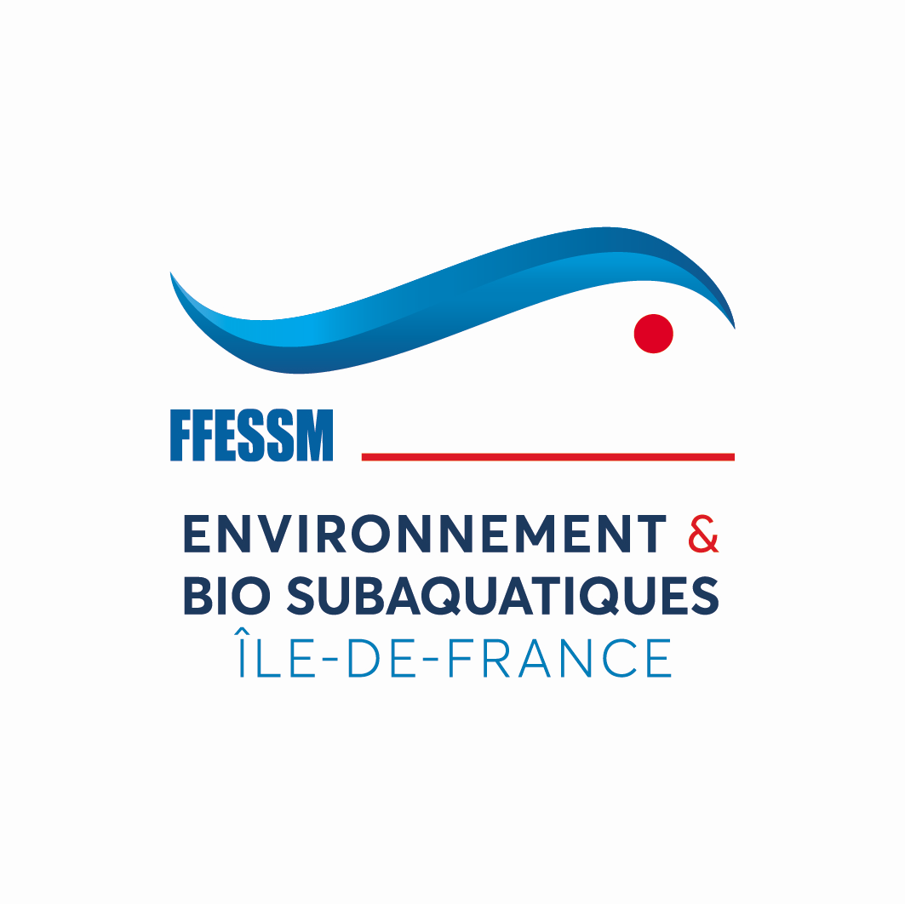
 |  | FEDERATION FRANCAISE D'ETUDES ET DE SPORTS SOUS-MARINS
 |  | 24, Quai de Rive-Neuve - 13284 MARSEILLE CEDEX 07 - Tél. 04 91 33 99 31 - Fax : 04 91 54 77 43
 |  | Version 11/2024 |  | Bordereau de délivrance des Brevets (*) |  | Année :
 |  |  |  | Jeune plongeur biologiste
 |  |  |  | Plongeur Bio Niveau 1 |  | Nombre de lignes :
 |  |  |  | Plongeur Bio Niveau 2
 |  |  |  |  |  | Bordereau enregistré par :
Examen du : |  | Lieu : |  | Formateur Biologie 1er degré (aptitude Formateur PB2) |  | Le club o
 |  |  |  | Formateur Biologie 2ème degré |  | La CREBS o

 |  |  |  |  | (*) rayer les mentions inutiles
N° de licence : (n'indiquer que les 6 derniers chiffres) | NOM | Prénom | Date de naissance ( j j / m m / a a ) | Email |  | n° du Club d'appartenance

Fait à : |  |  | le :

Formateurs du stage : |  |  |  |  | Le Président du jury
N° de licence : (n'indiquer que les 6 derniers chiffres) | NOM | Prénom | Titre BIO |  | NOM et Prénom :
 |  |  |  |  | Titre Bio :
 |  |  |  |  | Signature :

Etablir deux exemplaires de ce bordereau. Envoyer un exemplaire à votre président(e) de CDEBS et l'autre à la présidente de la CREBS Ile de France par mail : crebs.ffessmidf@gmail.com. Tous les paiements se font par virement avec l'intitulé BIO07. Une attestation de paiement sera établie systématiquement pour les virements des clubs et des CODEP et à la demande pour les individuels.

